Sheet1
保税港区企业职工配套生活区职工活动室综合维修维护项目预算清单
序号 | 项目/名称 | 材料/型号 | 数量 | 单位 | 单价（元） | 合价（元） | 备注
1 | 楼梯窗底防水 | 科顺聚氨酯柱浆 | 15.3 | 米 |  | 0 | 用科顺聚氨酯柱浆、在楼面打孔注入聚氨酯防水材料、然后等防水材料干透后拔出针头晾干。 | 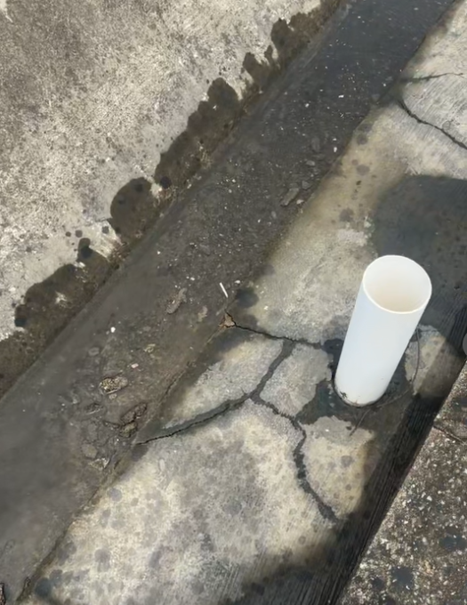
2 | 兵兵球室排水管漏水 | 科顺聚氨酯柱浆 | 2.4 | 米 |  | 0 | 用科顺聚氨酯柱浆、在楼面打孔注入聚氨酯防水材料、然后等防水材料干透后拔出针头晾干。 | 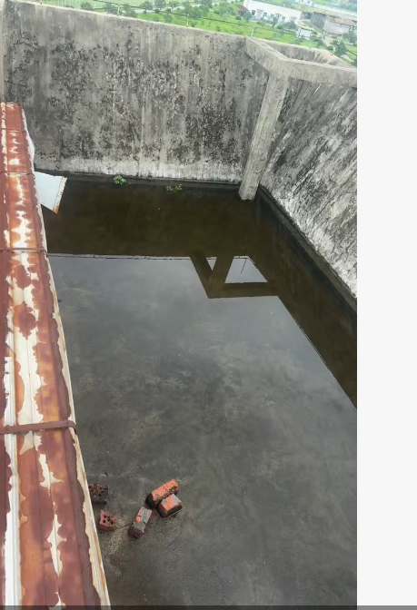
3 | 羽毛球馆楼顶周边防水 | 第一次 金箍棒 19 号中堵背水防水砂浆 | 96 | 米 |  | 0 | 施工材料：金箍棒 19 号中堵背水防水砂浆 施工流程:基层处理铲除墙面空鼓、起砂、粉化层，清理浮灰、油污挂网加固防裂:第一道批刮完成后，铺设抗裂网。再批刮第二遍19 号防水砂浆，将网片完全覆盖、压实、找平。 施工顺序：基层处理 → 打底 → 挂网 → 批刮找平人工内容:含基层清理、批刮、挂网、等全套人工。
4 |  | 第二次 科顺防水滚图两遍 | 96 | 米 |  | 0 | 第一遍滚涂科顺防水涂料：均匀薄涂全覆盖，静置干透； 第二遍滚涂科顺防水涂料：交叉滚涂，确保无漏涂、厚薄均匀； 整体养护：涂层完全固化后闭水验收，含基层清理、批刮、滚涂、养护全套人工。 | 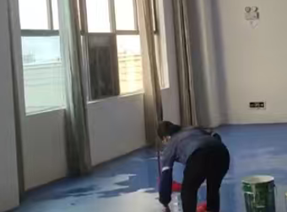
5 | 羽毛球馆楼顶周边围挡 | 铝合金厚度0.7mm | 96 | 米 |  | 0 | 铝合金围挡作用：楼顶边缘挡水、阻断雨水漫流，防止侧墙渗水； 施工要点：底部与屋面防水层搭接≥10cm，胶缝连续无断点，避免雨水从缝隙渗入基层； 材料优势：0.7mm 铝合金耐腐蚀、抗老化，户外楼顶长期使用不易变形开裂。
6 | 羽毛球馆窗户打防水胶 | 304不锈钢 窗边加高挡水边厚度0.7mm | 11 | 个 |  | 0 | 加高挡水作用：抬高窗边排水高度，避免雨水沿窗框缝隙倒灌渗入室内； 材质优势：304 不锈钢户外耐锈蚀，0.7mm 板材不易弯折变形。 | 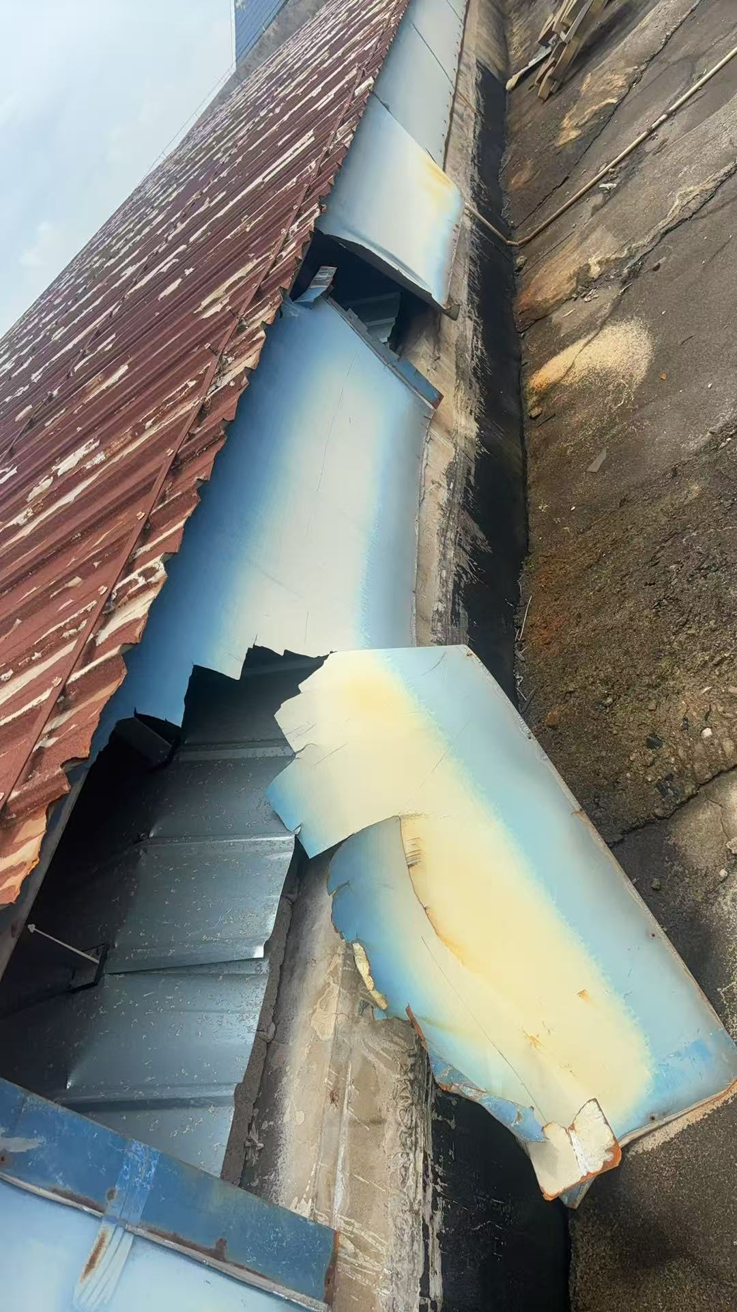
7 | 排气扇马达 | 全铜线电机，1.5 K W-380 V电压 | 2 | 个 |  | 0 | 无需整体更换，只因马达老化异响。 材质优势：全铜线圈散热好、使用寿命长，适配楼顶高温潮湿环境； 施工要点：接线做好绝缘防水处理，马达安装找平减震，完工试运行无异响、无漏电； 适用场景：羽毛球馆楼顶通风排气，改善屋面潮气堆积，减少防水层长期受潮老化。 | 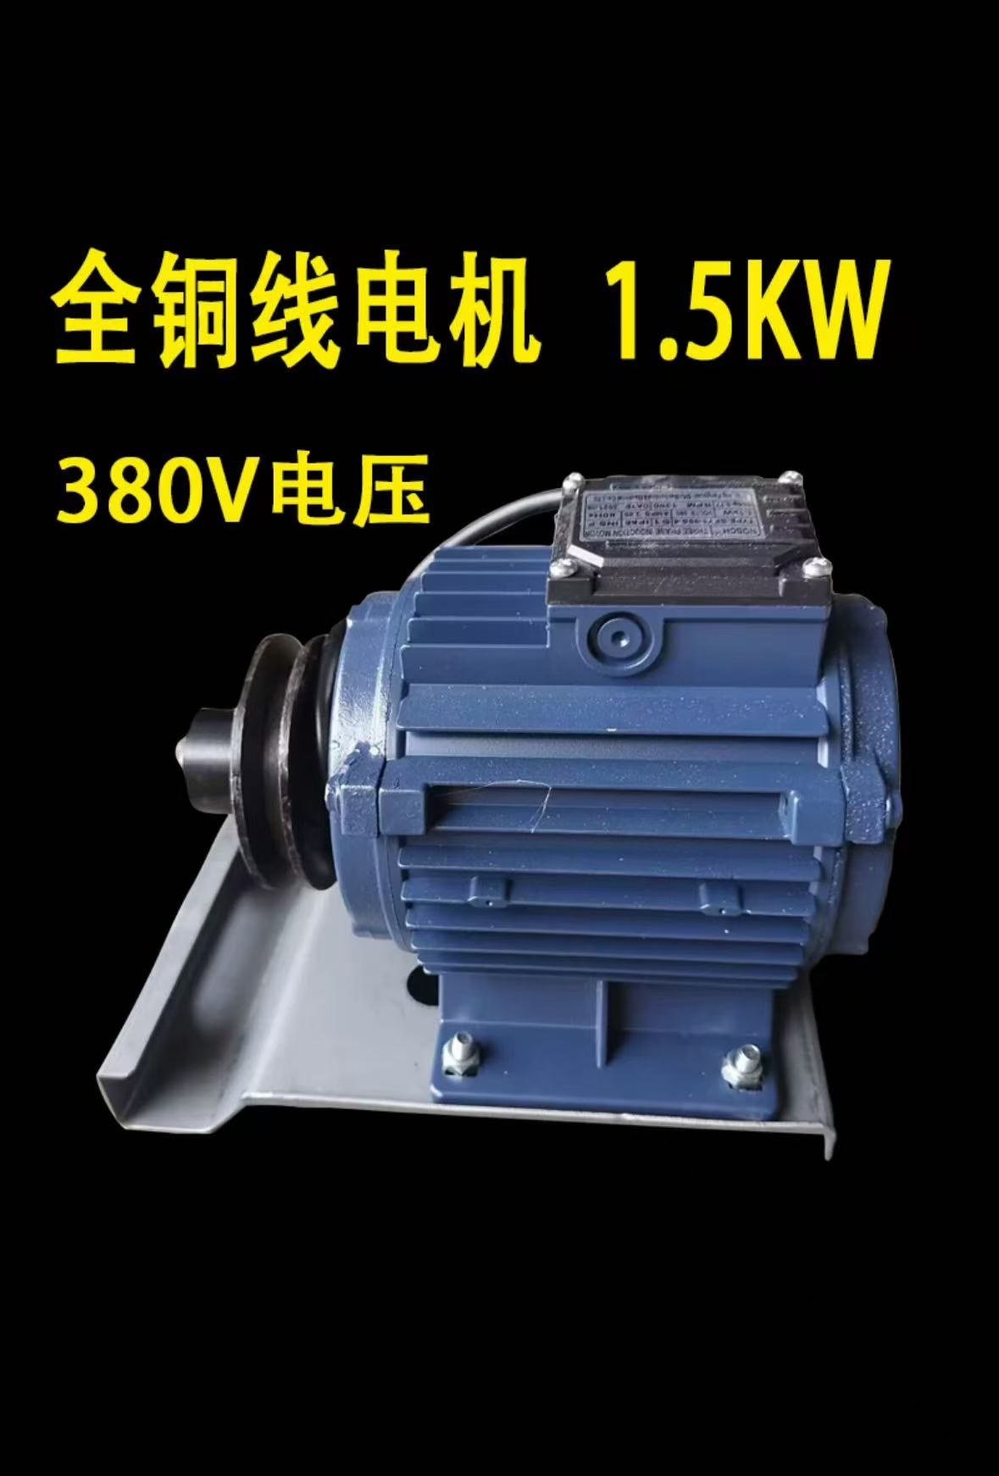
8 | 入户大门 | 304不锈钢玻璃门 | 3.3 | m² |  | 0 | 304 不锈钢框架 + 钢化玻璃门，门洞基层找平、门框固定，打防水密封胶收边 | 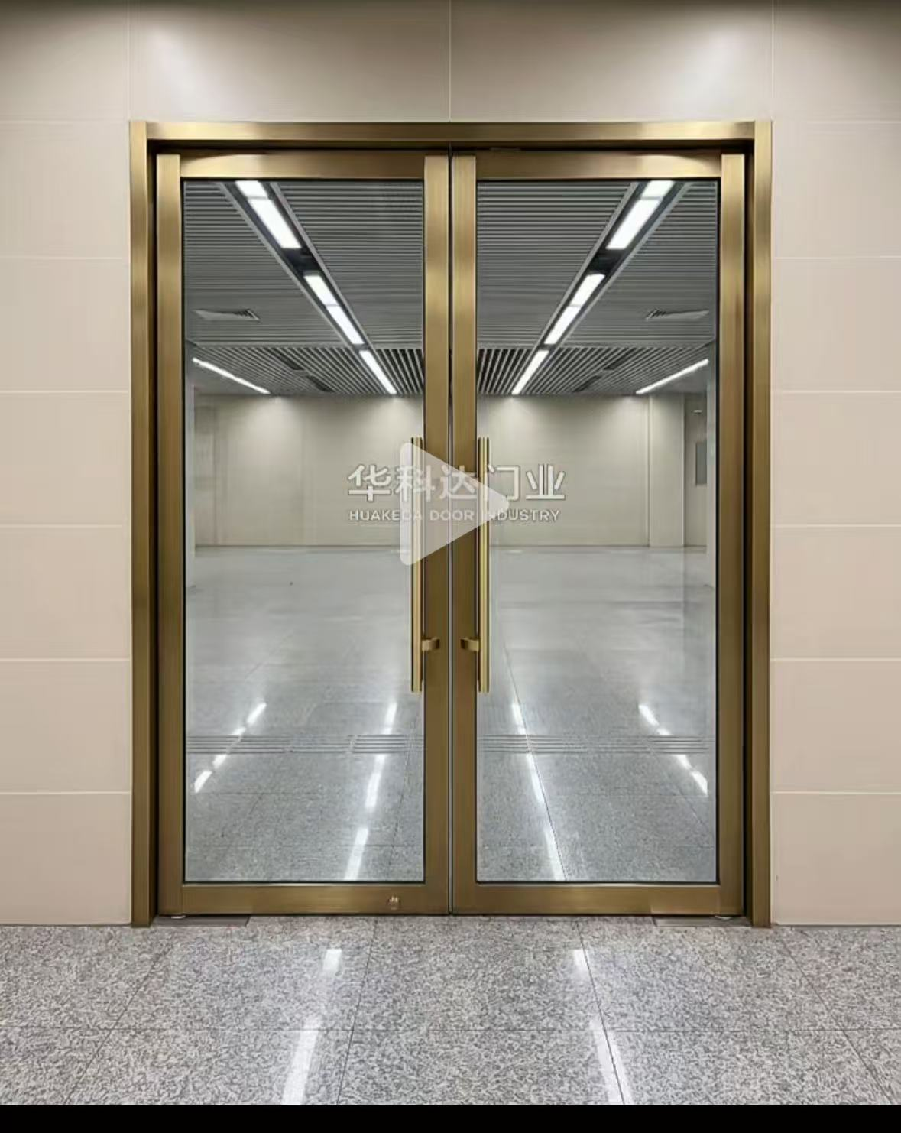
9 | 入户门禁锁 | 智能一体机 | 3 | 个 |  | 0 | 配套智能门禁锁一体机，安装调试门禁刷卡 / 识别功能，含安装、密封、设备调试全套人工。(已包含跨境员工之家门一起采购)
10 | LED灯箱 | 1200mm*200mm | 12 | 个 |  | 0 | 灯箱已损坏裸露灯管，安全起见全部更换LED样式。拆除原来旧的重新安装新上去 | 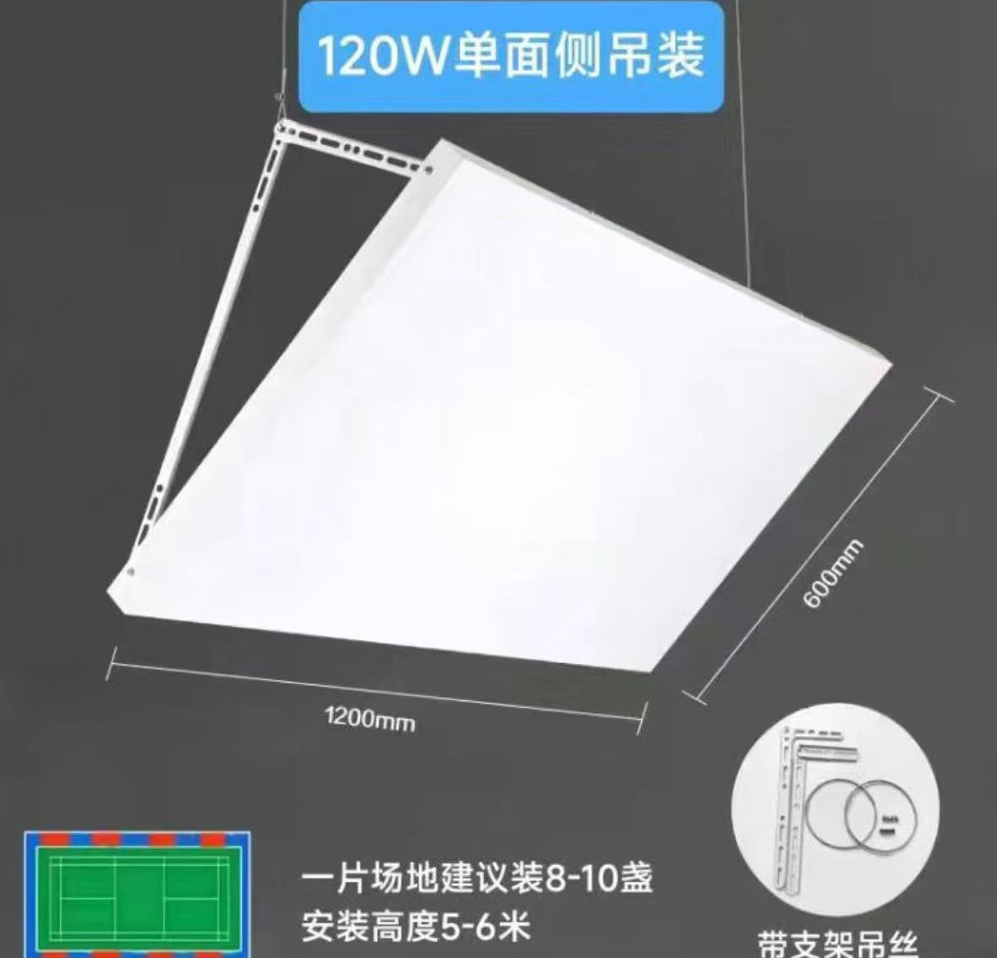
 | 乒乓球室吊灯 | 1200mm*600mm | 16 | 个 |  | 0 | 拆除原来旧的重新安装新上去 | 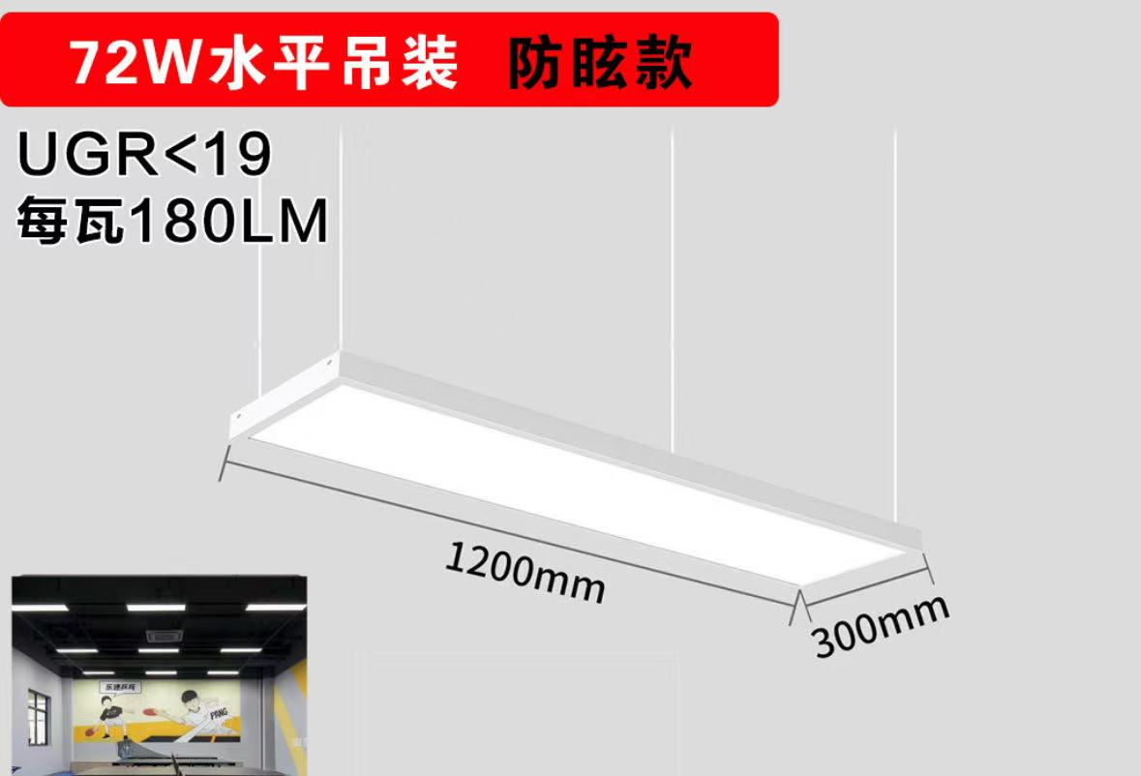
11 | 灯芯 | 220V | 7 | 个 |  | 0 | 高处射灯更换烧毁灯芯，拆除原来旧的重新安装新上去
12 | 小计 |  |  |  |  | 0
13 | 增值税专用发票 %
14 | 含税总额 |  |  |  |  | 0
以上费用为完成上述清单中规定计量单位项目全部工作内容所需的所有相关费用，包括人工费、材料费、机械费、管理费、利润、措施项目费、规费、税金及不可预见费等。

